상품제안서
핫트화이바볼펜 | 상품코드: S03789

 |  |  |  |  |  |  | 02-713-8555 | www.synergygift.co.kr
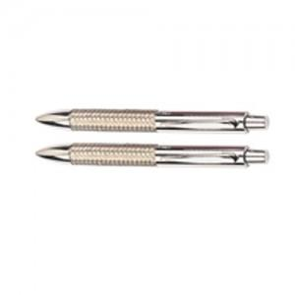 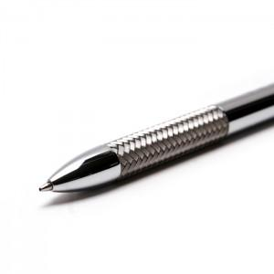 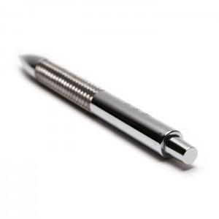

【상세/제작정보】 | 100개이하는 10,000원의 인쇄비가 추가됩니다(실크인쇄)

【인쇄/포장옵션】 | 실크 / 포장지포장

【공급단가】 | 수량 | 100~ | 300~ | 500~ | 1,000~ | 3,000~
*VAT별도 | 단가 | 2,700원 | 2,600원 | 2,500원 | 2,400원 | 2,340원

【상품 URL】 | https://www.synergygift.co.kr:443/src/goods_detail.php?gdno=13400

